信用交易
融资融券市场交易数据统计（20230106）

标的证券 | 融资融券余额（亿元） | 融资余额（亿元） | 融券余额（亿元） | 融资买入额（亿元） | 融资融券规模变化（亿元） | 融资余额增幅(‰) | 融券余额增幅(%)
统计数据 | 15,442.07 | 14,491.49 | 950.58 | 568.95 | -28.68 | -2.11 | 0.20
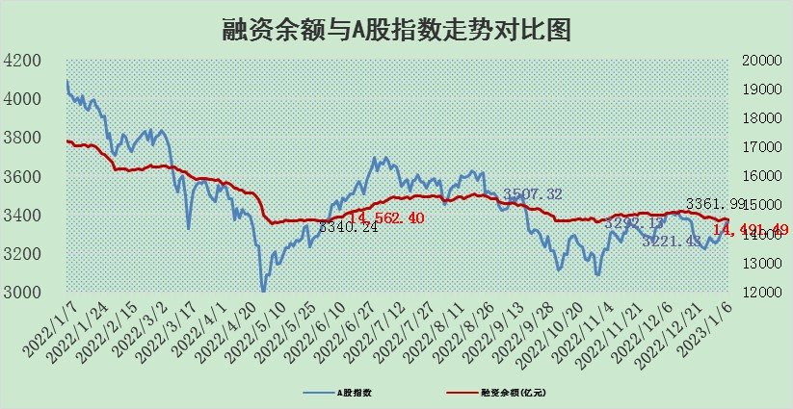

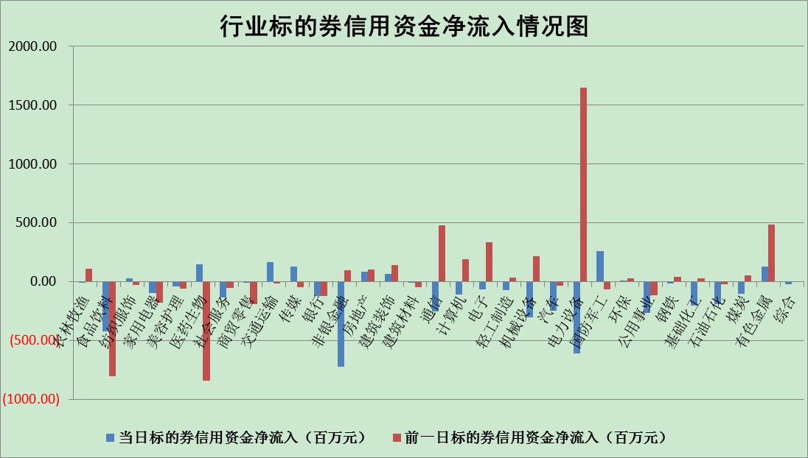

标的基金代码 | 标的基金简称 | 融资余额/市值(%) | 融资余额增幅(%) | 融资买入额/成交金额(%) | （融资余额净增额-融券余额净增额）/市值(‱) | 融券余额降幅(%) | ABS[（融资余额净增额-融券余额净增额）/市值净增额-1](%)
159902 | 华夏中小板ETF | 0.00 | 0.00 | 0.00 | 0.00 | 0.00 | 100.00
159915 | 易方达创业板ETF | 1.70 | -11.43 | 480.31 | -23.32 | -8.03 | 127.40
159919 | 嘉实沪深300ETF | 4.65 | -0.10 | 1.85 | -0.43 | 0.24 | 101.08
159920 | 华夏恒生ETF | 73.28 | -0.18 | 4.36 | -13.68 | -16.24 | 73.33
159922 | 嘉实中证500ETF | 0.28 | 0.51 | 16.97 | -1.65 | -0.44 | 114.47
159925 | 南方沪深300ETF | 0.04 | -1.09 | 0.00 | -0.05 | 0.00 | 100.16
159928 | 消费ETF | 0.79 | -14.30 | 4.66 | -13.72 | -3.67 | 100.00
159934 | 易方达黄金ETF | 480.48 | 0.02 | 24.22 | 8.90 | 0.00 | 112.97
159939 | 全指信息技术ETF | 0.70 | 0.62 | 36.60 | 0.78 | 18.01 | 104.08
159940 | 全指金融地产ETF | 0.16 | -11.69 | 0.01 | -2.13 | 0.00 | 109.99
159995 | 半导体芯片ETF | 2.09 | 3.76 | 282.76 | 7.49 | -0.73 | 137.90
159997 | 天弘中证电子ETF | 2.36 | 1.81 | 10.99 | 4.20 | 0.23 | 118.32
159998 | 天弘中证计算机主题ETF | 0.21 | -16.89 | 0.06 | -4.23 | 0.00 | 91.15
510050 | 华夏上证50ETF | 9.17 | -0.44 | 73.28 | -3.99 | 0.09 | 187.33
510180 | 华安上证180ETF | 0.47 | 0.72 | 1.88 | 0.27 | -5.19 | 99.28
510880 | 华泰柏瑞红利ETF | 0.22 | -0.71 | 0.23 | -0.10 | 19.00 | 99.40
510900 | 易方达恒生H股ETF | 105.15 | -0.02 | 3.11 | -2.25 | 0.00 | 95.26
511010 | 5年期国债ETF | 49.11 | 0.20 | 1.33 | 10.01 | 0.00 | 148.88
511380 | 可转债及可交换债券ETF | 10.18 | 0.93 | 0.95 | 9.39 | 0.00 | 307.71
512000 | 全指证券ETF | 6.82 | -0.62 | 22.88 | -5.05 | -2.28 | 102.09
512010 | 沪深300医药卫生ETF | 4.46 | -0.52 | 30.89 | -1.95 | 1.03 | 93.31
512070 | 沪深300非银ETF | 1.58 | -4.43 | 28.97 | -7.37 | -1.04 | 124.77
512400 | 南方中证申万有色金属ETF | 1.57 | -5.02 | 0.37 | -13.35 | -13.33 | 112.43
512580 | 广发中证环保产业ETF | 0.87 | -9.12 | 0.57 | -10.38 | -3.11 | 106.13
512660 | 国泰中证军工ETF | 3.08 | -1.42 | 4.64 | -5.64 | -2.59 | 103.91
512800 | 华宝中证银行ETF | 14.51 | 0.43 | 2.19 | 9.08 | 8.20 | 55.85
512980 | 广发中证传媒ETF | 1.31 | 5.90 | 149.10 | 7.28 | 0.00 | 102.70
515030 | 华夏中证新能源汽车ETF | 1.81 | -6.12 | 65.17 | -12.27 | -1.40 | 102.09
515050 | 华夏中证5G通信主题ETF | 1.74 | 0.05 | 139.73 | 0.07 | -0.09 | 100.11
515070 | 华夏中证人工智能ETF | 1.23 | -1.18 | 0.12 | -1.48 | 0.00 | 98.33
标的股票比较指标 |  | 融资余额/流通A股市值(%) | 融资余额增幅(%) | 融资买入额/成交金额(%) | （融资余额净增额-融券余额净增额）/流通A股市值(‱) | 融券余额降幅(%) | ABS[（融资余额净增额-融券余额净增额）/流通A股市值净增额-1](%)
前十名标的个股 |  | 仁东控股 | 通灵股份 | 江南水务 | 侨源股份 | 安记食品 | 兔宝宝
 |  | 超捷股份 | 动力源 | 联美控股 | 三维天地 | 美邦服饰 | 近岸蛋白
 |  | 数码视讯 | 上海天洋 | 农业银行 | 奕东电子 | 健民集团 | 国安达
 |  | 全柴动力 | 芯能科技 | 新钢股份 | 聚赛龙 | 景兴纸业 | 捷邦科技
 |  | 先惠技术 | 宇邦新材 | 华骐环保 | 亚康股份 | 回天新材 | 长春高新
 |  | 海兰信 | 兔宝宝 | 北方导航 | 黑芝麻 | 交运股份 | 奕东电子
 |  | 莱茵生物 | 中信博 | 浙商银行 | 动力源 | 浩欧博 | 江波龙
 |  | 尖峰集团 | 福斯特 | 五洲医疗 | 富通信息 | 采纳股份 | 绿能慧充
 |  | 中体产业 | 毕得医药 | 翔宇医疗 | 五洲医疗 | 奋达科技 | 科翔股份
 |  | 亚通股份 | 安琪酵母 | 纳微科技 | 上海天洋 | 沪农商行 | 华特达因
后十名标的个股 |  | 泽达易盛 | 新华联 | 新强联 | 中微半导 | 东风科技 | 武汉凡谷
 |  | 岱美股份 | 今飞凯达 | 中直股份 | 新华联 | 纬德信息 | 雷电微力
 |  | 飞科电器 | 岱勒新材 | 泽达易盛 | 凯尔达 | 三川智慧 | 创世纪
 |  | 中国人寿 | 新时达 | 保力新 | 必易微 | 中国科传 | 蔚蓝锂芯
 |  | 盐津铺子 | 德龙汇能 | 仁东控股 | 汇隆新材 | 万和电气 | 欧圣电气
 |  | 皇马科技 | 海达股份 | 显盈科技 | 泽宇智能 | 凯尔达 | 瑞松科技
 |  | 继峰股份 | 湘财股份 | 利源精制 | 岱勒新材 | 辽宁能源 | 新钢股份 | ;
 |  | 三诺生物 | 德赛西威 | 嘉和美康 | 安妮股份 | 创意信息 | 恩威医药
 |  | 欧派家居 | 铭利达 | 阳煤化工 | 东方时尚 | 安必平 | 精研科技
 |  | 奕瑞科技 | 中微半导 | 星宇股份 | 浩通科技 | 英力股份 | 明阳电路
说明：1.以上普通交易数据和信用交易数据皆以交易日收盘后数据为基准；2.上述标的证券总数据只计算标的证券市场总数据，不包括从标的证券中调出去标的证券数据，所以与交易所公布的总值略有不同； 3.上述行业采用申万一级行业分类；4.以上标的基金和标的个股中比较的6个指标值中：前5个（从左至右）为正向指标，值越大排名越靠前；第6个为逆向指标，值越小，排名越靠前；5.第6个指标中ABS[]表示求绝对值，其主要用于考量信用资金相对净流入对股价相对净变化的贡献程度；6.数据来源：wind，交易所。

 | 证券代码 | 新增融资余额 | 融资买入额 | 融资买入增幅前10
远大智能 | 002689 | 28175353 | 42268582 | 199%
亚太股份 | 002284 | 21555247 | 34242865 | 82%
赛诺医疗 | 688108 | 72122899 | 101076547 | 78%
湖南发展 | 000722 | 66023557 | 137112987 | 75%
柘中股份 | 002346 | 14584119 | 36845980 | 58%
国城矿业 | 000688 | 24683149 | 48240585 | 54%
兆新股份 | 002256 | 1985058 | 4066269 | 52%
凯美特气 | 002549 | 33806472 | 61340055 | 52%
华昌达 | 300278 | 13474542 | 19303225 | 48%
新华联 | 000620 | 27311937 | 39201759 | 43%

 | 证券代码 | 新增融资余额 | 融资买入额 | 融资买入增幅前10
兔宝宝 | 002043 | 73310337 | 89923983 | 334%
捷昌驱动 | 603583 | 26026415 | 31686727 | 262%
湘财股份 | 600095 | 94196837 | 132280449 | 252%
中谷物流 | 603565 | 49103883 | 60098371 | 234%
中青宝 | 300052 | 24215352 | 31377809 | 98%
顾家家居 | 603816 | 138518545 | 188424210 | 78%
喜临门 | 603008 | 31503289 | 48351944 | 77%
财信发展 | 000838 | 10831830 | 17666790 | 74%
苏州银行 | 002966 | 10578096 | 19143736 | 72%
金诚信 | 603979 | 23858538 | 36098133 | 60%

